Inicio
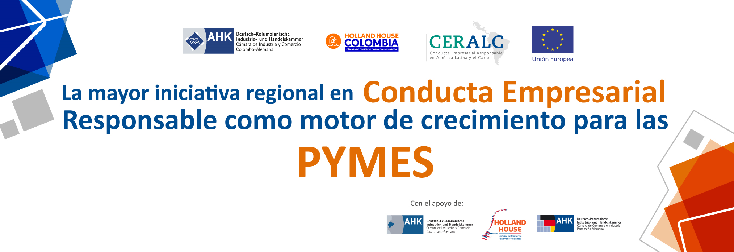

COMERCIALIZADORA DE ARTESANÍAS
Juanito Pérez
juanitoperez@comercializadora.com
En este documento puedes plasmar los aprendizajes y conclusiones del trabajo realizado a lo largo del programa CERPYME, los cuáles se traducen en el Modelo de Gestión en CONDUCTA EMPRESARIAL RESPONSABLE que has definido para tu empresa y que incluye: 1. Estrategia CER y su representación gráfica 2. Hoja de ruta 3. Matriz de temas estratégicos

 | Inicie Aquí >>

ESTRATEGIA GRÁFICA
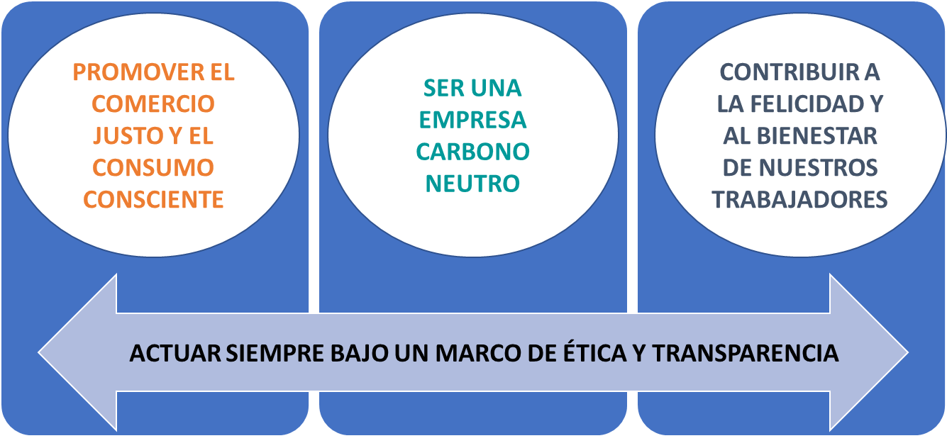

 | Continue aquí >>

MATRIZ TEMAS ESTRATÉGICOS
AQUÍ PUEDEN POSICIONAR TODOS LOS OBJETIVOS ESPECÍFICOS DE LA HOJA DE RUTA ASÍ COMO OTROS ADICIONALES QUE POR AHORA NO SE VAYAN A ABORDAR PERO QUE SE QUIERAN TENER "MONITOREADOS"
Calcular la huella de carbono asociada a todas y cada una de nuestras actividades Implementar mecanismos de compensación | Establecer relaciones comerciales justas con nuestros artesanos proveedores Entregar información transparente a nuestro clientes sobre nuestra relación comercial con los artesanos, evidenciando en el etiquetado del producto el porcentaje de retribución correspondiente. Formular nuestra política de ética y transparencia asociada a un código para nuestros trabajadores y un código para nuestros proveedores | Minimizar impactos
impacto en el entorno/importancia para grupos de interés

 |  | Monitorear

 |  | Involucrar

 |  | Colaborar

Promover el empleo indirecto Ofrecer a los clientes la recuperación/reutilización de los empaques | Sensibilizar e informar al cliente final sobre la importancia de apoyar el trabajo manual y la artesanía, entregando información sobre la historia de cada producto y el valor agregado en comparación con productos de fabricación masiva.

Importancia para la empresa / negocio

